IFレイアウト
IFID |  |  | インターフェース名称
IF0135 |  |  | TC007（基本情報）

No | Key | 項目名称 | 技術名称 | 属性 | 文字種別 | 文字数 | Byte数 | 小数桁 | 小数点 | 小数部 | 桁区切り | 必須 | 文字埋 | 符号 | 階層構造 | 繰り返し数 | 書式設定 | 備考
1
2
要件定義phでは未使用
3
4
5
6
7
8
9
10
11
12
13
14
15
16
17
18
19
20
21
22
23
24
25
26
27
28
29
30
31
32
33
34
35
36
37
38
39
40
41
42
43
44
45
46
47
48
49
50
51
52
53
54
55

項目マッピング
【凡例：部品SAP再現不可情報 分類】
：部品SAPで保持しない項目
：部品SAPで保持するが完全再現不可
：検討中
IFID |  | インターフェース名称 |  |  |  |  |  |  |  |  |  |  |  | →印刷範囲外（対向先とのセッション時に利用）
IF0135 |  | TC007（基本情報）

連携元 |  |  |  |  |  | 連携元№ | 変換 | 連携先 |  |  |  |  |  |  | (補足）対向先調整メモ
SBOM |  |  |  |  |  |  | 変換仕様 | 部品SAP |  |  |  |  |  |  | 現行からの変更内容 |  |  | 部品SAP再現不可情報 |  | 備考
№ | 項目名称 | 構造 | 技術名称 | 文字数 | 属性 |  |  | № | 項目名称 | 構造 | 技術名称 | 文字数 | 属性 |  | 桁数 | コード体系 | 補足・その他 | No. | 分類
S010 | 更新内容区分 |  | CKSN | 1 | 数値(符号なし) | S010 | 処理分岐に使用する ※テーブルに保持しない | S010
S020 | サービス品番 |  | BSRVHIN | 10 | 文字(半角のみ) | S020 |  | S020 | 品目コード 代替のソースオブジェクト | MARA MDSUB | MATNR OBJECT | 40 | 文字(半角のみ)
S030 | サービス品番リビジョン |  | BREVID | 32 | 文字(半角のみ) | S030 | 処理順に使用する ※テーブルに保持しない | S030
S040 | 代替品番 |  | CDITHIN | 10 | 文字(半角のみ) | S040 |  | S040 | 代替のターゲットオブジェクト | MDSUB | SUBSTITUTE | 40 | 文字(半角のみ)
S050 | 工場コード |  | CKOJ | 2 | 文字(半角のみ) | S050 |  | S050 | 製品部門 | MARA | SPART | 2 | 文字(半角のみ)
S060 | 品名カナ |  | NHINKN | 128 | 文字(半角のみ) | S060 | 言語キー：JAを条件に取得 | S060 | 品目テキスト | MAKT | MAKTX | 40 | 文字(全角半角混在)
S070 | 品名英文 |  | NHINEN | 128 | 文字(半角のみ) | S070 | 言語キー：ENを条件に取得 | S070 | 品目テキスト | MAKT | MAKTX | 40 | 文字(全角半角混在)
S080 | 販売可否区分 |  | CHBIKHI | 1 | 文字(半角のみ) | S080 | プラント固有ステータス、販売ステータス設定に使用する ※テーブルに保持しない | S080
S090 | 販売可否理由コード |  | BHBIKHIRIU | 1 | 文字(半角のみ) | S140 | 販売不可区分と販売不可理由コードを プラント固有ステータス、販売ステータスに設定 | S140 | プラント固有ステータス 販売ステータス | MARC | MMSTA VMSTA | 2 | 文字(半角のみ)
S100 | 品番状態区分 |  | CHINJOT | 1 | 文字(半角のみ) | S090 | 使用しない | S090
S110 | 調達区分 |  | CCTT | 2 | 文字(半角のみ) | S100 |  | S100 | 調達区分 | ZZ_SD_GLB_SUPPLY | ZZ_PRO CATEGORY | 1 | 文字(半角のみ)
S120 | 機能区分 |  | CKNO | 2 | 文字(半角のみ) | S110 |  | S110 | 機能区分 | ZZ_MM_QM | ZZ_FUNCTIONAL_CLASSIFICATION | 1 | 文字(半角のみ)
S130 | 生産工場コード |  | BSSNKOJ | 2 | 文字(半角のみ) | S120 |  | S120 | 生産工場コード | ZZ_SD_GLB_SUPPLY | ZZ_MANUFACTURING_PLANT | 10 | 文字(半角のみ)
S140 | ＯＥＭメーカー品番（参考） |  | BOEMMEKHINSAN | 128 | 文字(半角のみ) | S130 | 使用しない | S130
S150 | 最新登録日 |  | DNEWTRK | 8 | 文字(半角のみ) | S150 |  | S150 | 最終登録年月 | ZZ_MM_PLM | ZZ_LAST_MODI_DATE | 10 | 日付
S160 | 本作互換性区分 |  | CHONGOK | 1 | 文字(半角のみ) | S160 | 使用しない | S160
S170 | サービス互換性区分 |  | CSRVGOK | 1 | 文字(半角のみ) | S170 | 設計変更時のサービス互換性を保持 ブランク： 2：完全互換性あり 3：互換性なし 4：新は旧にあり | S170 | 互換性区分 | ZZ_MM_PLM | ZZ_COMPATIBILITY | 1 | 文字(半角のみ)
S180 | サービス旧品処理区分 |  | CSRVKYHSRI | 1 | 文字(半角のみ) | S180 | 使用しない | S180
S190 | 海外調達区分 |  | CABRCTT | 1 | 文字(半角のみ) | S190 | 使用しない | S190
S200 | 統一主品名（日） |  | NTIUSHNKN | 128 | 文字(半角のみ) | S200 | 使用しない | S200
S210 | 統一主品名（英） |  | NTIUSHNEN | 128 | 文字(半角のみ) | S210 | 使用しない | S210
S220 | 品質保証管理品サイン |  | CQGTKRHSGN | 2 | 文字(半角のみ) | S220 | 使用しない | S220
S230 | 予定販売可否区分 |  | CYHBKHI | 1 | 文字(半角のみ) | S230 | S230～S250を同じ項目として結合して管理 | S230 | 製造/検査メモ | MARA | FERTH | 18 | 文字(半角のみ)
S240 | 予定販売可否理由コード |  | BYHBKHIRIU | 1 | 文字(半角のみ) | S240 | S230～S250を同じ項目として結合して管理 | S240 | 製造/検査メモ | MARA | FERTH | 18 | 文字(半角のみ)
S250 | 予定販売可否実行予定日 |  | DYHBKHIJIKYOT | 8 | 文字(半角のみ) | S250 | S230～S250を同じ項目として結合して管理 | S250 | 製造/検査メモ | MARA | FERTH | 18 | 文字(半角のみ)
S260 | ＯＥＭサイン |  | BOEMSGN | 2 | 文字(半角のみ) | S260 | OEMかの判断条件に使用する ※テーブルに保持しない | S260
S270 | 保留品名カナ |  | NHRUHINKN | 128 | 文字(半角のみ) | S270 | 使用しない | S270
S280 | 保留品名英文 |  | NHRUHINEN | 128 | 文字(半角のみ) | S280 | 使用しない | S280
S290 | サービス販売区分 |  | CSRVHBI | 2 | 文字(半角のみ) | S290 | 使用しない | S290
S300 | 変通番号 |  | BHKC | 9 | 文字(半角のみ) | S300 | 使用しない | S300
S310 | 一括番号 |  | BIKT | 2 | 文字(半角のみ) | S310 | 使用しない | S310
S320 | 品番処理済日 |  | DHINSRZ | 8 | 文字(半角のみ) | S320 | 使用しない | S320
S330 | 販売不可登録日 |  | DHNFTRK | 8 | 文字(半角のみ) | S330 | 使用しない | S330
S340 | ＱＡ塗装色コード |  | BQAATCO | 12 | 文字(半角のみ) | S340 |  | S340 | ＱＡ塗装色コード | ZZ_QM_PAINT | ZZ_QA_PAINT_CCODE | 40 | 文字(全角半角混在)
S350 | サービス統一主品名（日本語） |  | NSRVTIUSHNJNE | 128 | 文字(半角のみ) | S350 | 使用しない | S350
S360 | サービス品名属性（日本語） |  | NSRVHINATRJNE | 128 | 文字(半角のみ) | S360 | 使用しない | S360
S370 | 品名属性（日本語） |  | NHINATRJNE | 128 | 文字(半角のみ) | S370 | 使用しない | S370
S380 | サービス統一主品名(英語） |  | NSRVTIUSHNEJ | 128 | 文字(半角のみ) | S380 | 使用しない | S380
S390 | サービス品名属性（英語） |  | NSRVHINATREJ | 128 | 文字(半角のみ) | S390 | 使用しない | S390
S400 | 品名属性(英語） |  | NHINATREJ | 128 | 文字(半角のみ) | S400 | 使用しない | S400
S410 | ＦＵＩ部品サイン |  | CFUIBHNSGN | 1 | 文字(半角のみ) | S410 |  | S410 | FUI部品サイン | ZZ_SD_BOM | ZZ_FUI_SIGN | 1 | 文字(半角のみ)
S420 | 品番初期登録日 |  | DHINSYKTRK | 8 | 文字(半角のみ) | S420 |  | S420 | 初期登録年月日 | ZZ_MM_PLM | ZZ_INITIAL_ENT_DATE | 10 | 日付
S430 | 定期交換部品サイン |  | CTIKKKBSGN | 1 | 文字(半角のみ) | S430 |  | S430 | 定期交換部品サイン | ZZ_SD_BOM | ZZ_PERIODIC_REPLACEMENT_SIGN | 1 | 文字(半角のみ)
S440 | 消耗部品サイン |  | CSMHSGN | 1 | 文字(半角のみ) | S440 |  | S440 | 消耗部品サイン | ZZ_SD_BOM | ZZ_COMSUMABLEGOODS_SIGN | 1 | 文字(半角のみ)
S450 | 非公開コメント |  | XHINCMM | 128 | 文字(半角のみ) | S450 | 使用する | S450 | 内部コメント | 品目マスタテキスト | 内部コメント | 40 | 文字(全角半角混在)
S460 | リリース日時 |  | DRETIM | 14 | 文字(半角のみ) | S460 | 必要に応じて処理で使用 | S460
S470 | リリース日時ユーザー |  | BREUID | 128 | 文字(半角のみ) | S470 | 使用しない | S470
S480 | 品番区分 |  | CLINK | 1 | 文字(半角のみ) | S480 | 使用しない | S480
S490 | 旧サービス品番 |  | BOLDSRVHIN | 10 | 文字(半角のみ) | S490 | 旧品継承時、継承品目の特定に使用 ※テーブルに保持しない | S490
S500 | 旧サービス品番リビジョン |  | BREVID | 2 | 文字(半角のみ) | S500 | 旧品継承時、継承品目の特定に使用 ※テーブルに保持しない | S500
S510 | 検索分けＦＬＡＧ |  |  | 1 | 文字(半角のみ) | S510 | 使用しない | S510
S520 | （変通）実施月度 →設計変更実施日 |  |  |  |  | S520 | 名称変更 設変実施日の設定に使用 ※品目マスタの分類、代替マスタの有効開始に保持 | S520 | （変通）実施月度 設変実施日 有効開始 | ZZ_MM_PLM ZZ_MM_PLM MDSUB | ZZ_MODEL_CHANGE_DATE ZZ_DESIGN_CHANGE_DATE VALID_FROM | 10 10 15 | 日付 日付 数値(符号なし)
S530 | 初期登録型式コード |  |  |  |  | S530 | 使用しない | S530
S540 | 初期登録型式名 |  |  |  |  | S540 | 使用しない | S540
S550 | 最新兼用型式コード |  |  |  |  | S550 |  | S550 | 最新兼用型式コード | ZZ_MM_PLM | ZZ_COMBINED_MODEL_CODE | 40 | 文字(全角半角混在)
S560 | 最新兼用型式名 |  |  |  |  | S560 |  | S560 | 最新兼用型式名 | ZZ_MM_PLM | ZZ_COMBINED_MODEL_NAME | 40 | 文字(全角半角混在)
S570 | ベアリングサイン |  |  |  |  | S570 |  | S570 | ベアリング区分 | ZZ_LE_BEAR | ZZ_BEARING_SIGN | 40 | 文字(全角半角混在)
S580 | ベアリング種類 |  |  |  |  | S580 |  | S580 | ベアリング種類 | ZZ_LE_BEAR | ZZ_BEARING_TYP | 40 | 文字(全角半角混在)
S590 | メーカー品番 |  |  |  |  | S590 |  | S590 | メーカー品番 | ZZ_LE_BEAR | ZZ_SUPPLIER_MODELCODE | 40 | 文字(全角半角混在)
S600 | メーカー品名 |  |  |  |  | S600 |  | S600 | メーカー品名 | ZZ_LE_BEAR | ZZ_SUPPLIER_MODELNAME1 ZZ_SUPPLIER_MODELNAME2 | 40 | 文字(全角半角混在)
S610 | 科目 |  |  |  |  | S610 | 使用しない ※他の項目で科目を特定し、SAPの品目グループ1に設定 | S610
S620 | 危険物サイン |  |  |  |  | S620 |  | S620 | 危険物サイン | ZZ_LE_DAG | ZZ_DANGEROUSGOODS_SIGN | 1 | 文字(半角のみ)
S630 | 部品区分 ２ |  |  |  |  | S630 |  | S630 | 部品区分２ | ZZ_MM_PLM | ZZ_PARTS_CATEGORY | 1 | 文字(半角のみ)
S640 | REACHフラグ |  |  |  |  | S640 | 使用しない | S640
S650 | テンプレートID |  |  |  |  | S650 | 処理分岐に使用する ※参照品目特定、処理の分岐に使用 参照品目のみ設定あり | S650 | テンプレートID | MARA | NORMAT | 18 | 文字(全角半角混在)
S660 | 初回発注月 |  |  |  |  | S660 | 使用しない ※SAP内部で計算して品目マスタを更新する方針(品番登録＋3ヶ月) | S660
S670 | ベアリング寸法（径） |  |  |  |  | S670 |  | S670 | 径 | ZZ_LE_BEAR | ZZ_BEARING_DIAMETER | 13 | 数値(符号なし)
S680 | ベアリング寸法（内径） |  |  |  |  | S680 |  | S680 | 内径 | ZZ_LE_BEAR | ZZ_BEARING_ID | 13 | 数値(符号なし)
S690 | ベアリング寸法（外形） |  |  |  |  | S690 |  | S690 | 外形 | ZZ_LE_BEAR | ZZ_BEARING_EXSHAPE | 13 | 数値(符号なし)
S700 | ベアリング寸法（長さ） |  |  |  |  | S700 |  | S700 | 長さ | ZZ_LE_BEAR | ZZ_BEARING_LENGTH | 13 | 数値(符号なし)

参考資料（販売不可区分）
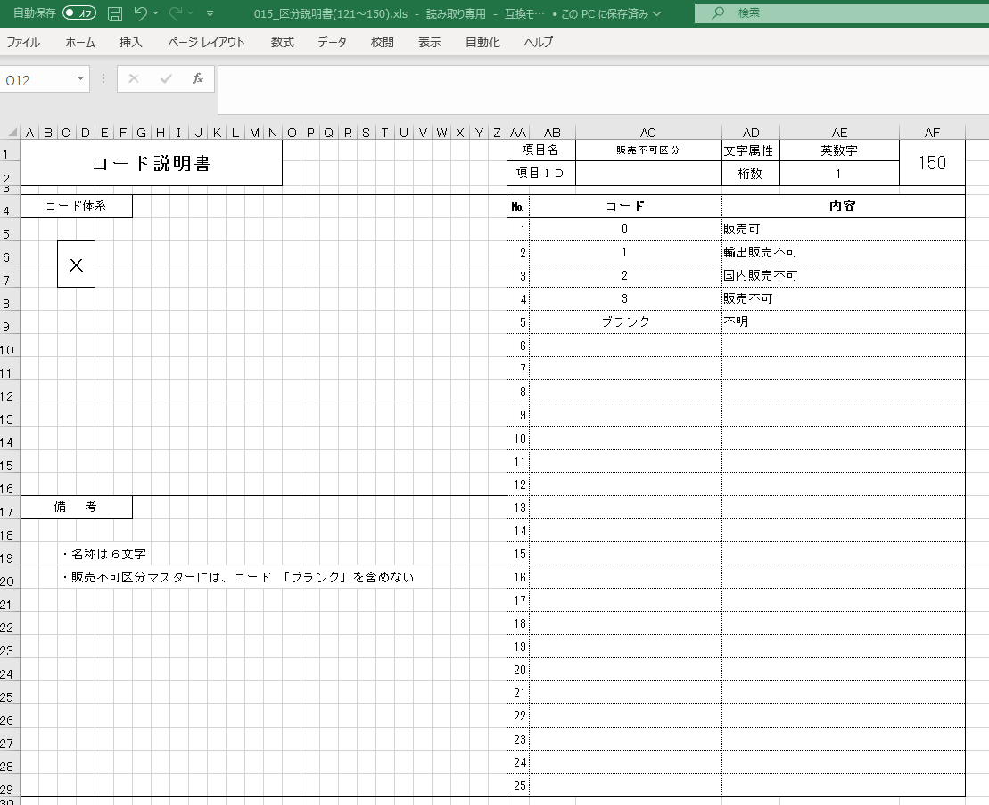
SAP側区分 | SBOM側 販売不可区分
販売ビューからの品目ステータス
ﾌﾞﾗﾝｸ：販売可
51：単体販売不可品番
52：溶接組み付け品番
53：設計変更による廃止品番(旧品不可)
54：供給年限切れ品番
55：完備販売不可品番
56：本機扱い品番
57：複数同時交換品番(旧品可)
58：複数同時交換品番(旧品不可)
59：採番誤り
5A：取りまとめ品番
5B：海外取り扱い品番
5C：受注生産品番
5D：型式別代替品あり品番(旧品可)
5E：型式別代替品あり品番(旧品不可)
5N：設計変更未実施品
5Z：その他理由
Z0：販売可(在庫なし/代替品あり)
Z4：54_在庫あり
ZD：5D_在庫あり

